Пионы 2021 - акция
Акция!
Эти красочные многолетники не перестают удивлять и продолжают увеличивать свою популярность.
Воспользуйтесь возможностью решить вопрос с пионами на следующий сезон просто и очень выгодно.
Мы подготовили 7 наборов, которые составят полноценный и интересный ассортимент для ваших продаж, и супер-цены на них. В каждой группе представлено 4 сорта - вам будет из чего выбрать. При желании, разнообразить набор помогут сорта из дополнительного ассортимента.

Условия акции:
1. Из каждой группы должен быть заказан хотя бы один сорт.
2. Общая сумма заказа должна быть больше 300€
3. Заказ должен быть оплачен до 2 ноября с выдачей на 45 неделе (самовывозом или отправим до терминала ТК)

Кратность заказа на сорт 5 шт.
При заказе от 15 шт на сорт, на него действует дополнительная скидка 7%.

Успейте приобрести выгодно! После 2 ноября будем готовить корни к зимнему хранению, с учетом этих затрат весной их стоимость будет выше.

Группа 1. Чувственные и яркие: красные пионы
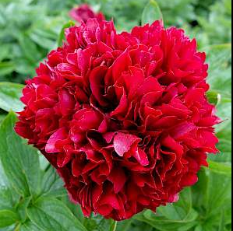
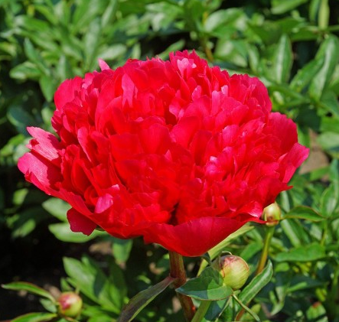
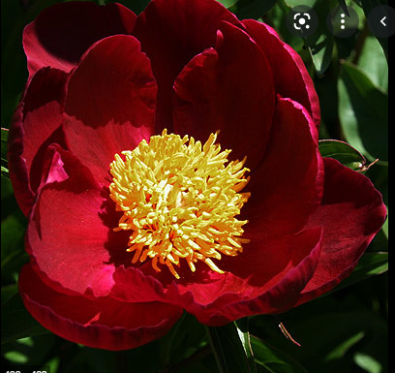
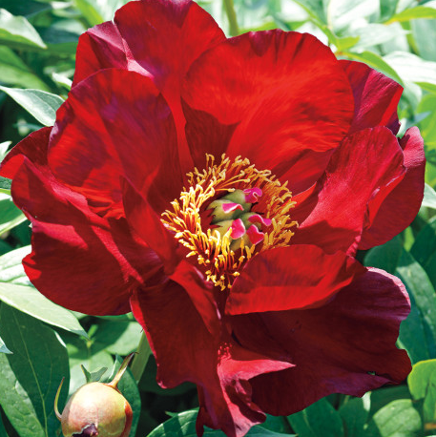

Red Grace | Command Performance |  |  | Red Queen |  | Scarlet Heaven

Cорт |  | Размер (глазков) | Старая цена | Акционная цена, € | Заказ, шт. (кратно 5 шт) ↓ | Сумма, € | Доступно к заказу, шт
Red Grace |  | 2-3 | 5.2 | 4.79 |  | - € | >80
Red Grace |  | 3-5 | 7.02 | 6.3 |  | - € | >80
Command Performance |  | 3-5 | 5.57 | 4.74 |  | - € | >80
Red Queen |  | 3-5 | 7.55 | 6.49 |  | - € | 42
Scarlet Heaven ~ ITOH |  | 2-3 | 12.25 | 11.19 |  | - € | 30

Группа 2. Немного наивные и мечтательные: светло-розовые пионы
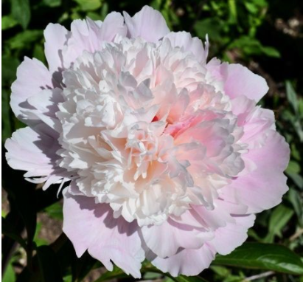
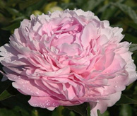
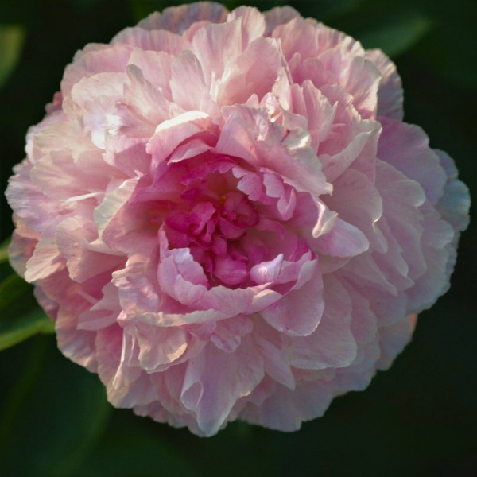
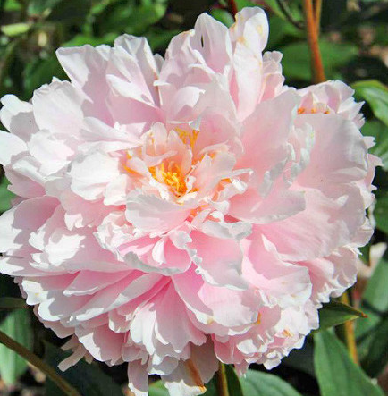

Alertie | Suzie Q |  |  | Cotton Candy |  | Lady Alexander Duff

Cорт |  | Размер (глазков) | Старая цена | Акционная цена, € | Заказ, шт. (кратно 5 шт) ↓ | Сумма, € | Доступно к заказу, шт
Alertie |  | 2-3 | 3.06 | 2.50 |  | - € | >80
Alertie |  | 3-5 | 4.08 | 3.45 |  | - € | 66
Suzie Q |  | 3-5 | 6.56 | 5.69 |  | - € | 55
Cotton Candy |  | 3-5 | 11.56 | 10.03 |  | - € | 45
Lady Alexander Duff |  | 3-5 | 3.92 | 3.60 |  | - € | 55

Группа 3. Волнующие и романтические: тёмно-розовые, фиолетовые пионы
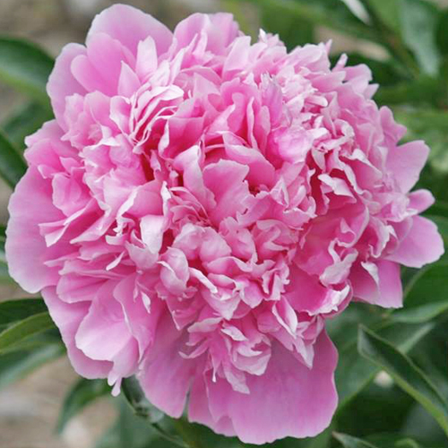
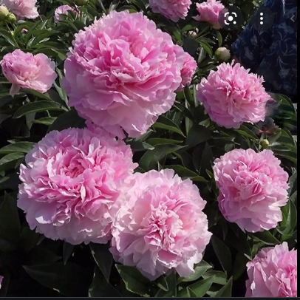
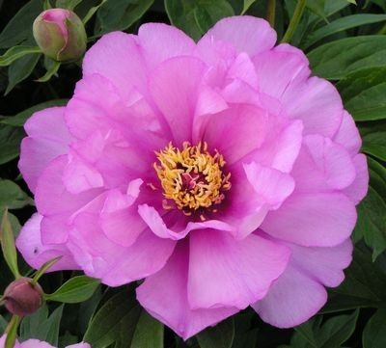
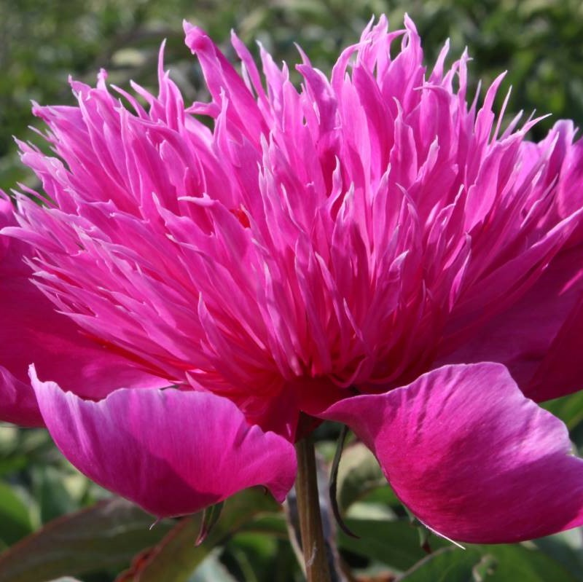

Pink Parfait | Pink Giant |  |  | First Arrival |  | Red Spider

Cорт |  | Размер (глазков) | Старая цена | Акционная цена, € | Заказ, шт. (кратно 5 шт) ↓ | Сумма, € | Доступно к заказу, шт
Pink Parfait |  | 2-3 | 4.72 | 4.25 |  | - € | 55
Pink Parfait |  | 3-5 | 5.9 | 5.08 |  | - € | 55
Pink Giant |  | 3-5 | 8.34 | 7.53 |  | - € | 50
First Arrival ~ ITOH |  | 2-3 | 15.2 | 10.63 |  | - € | >80
First Arrival ~ ITOH |  | 3-5 | 17.67 | 12.50 |  | - € | >80
Red Spider |  | 3-5 | 5.90 | 5.30 |  | - € | 55

Группа 4. Лёгкие и воздушные: белые пионы
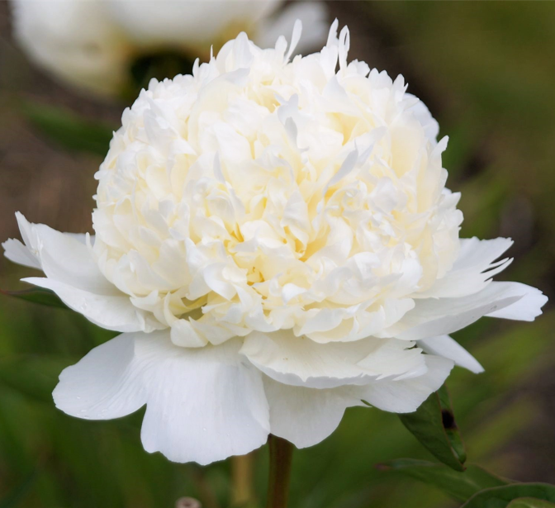
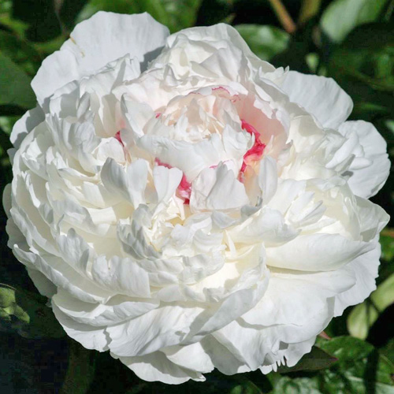
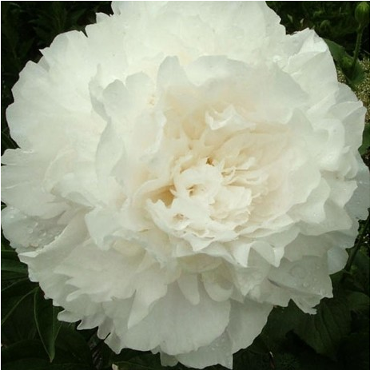
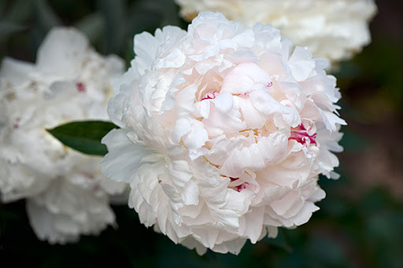

Bridal Shower | Carl G. Klehm |  |  | Dr. F. G. Brethour |  | Madame de Verneville

Cорт |  | Размер (глазков) | Старая цена | Акционная цена, € | Заказ, шт. (кратно 5 шт) ↓ | Сумма, € | Доступно к заказу, шт
Bridal Shower |  | 2-3 | 5.98 | 5.26 |  | - € | 35
Carl G. Klehm |  | 3-5 | 27.1 | 22.75 |  | - € | 15
Dr. F. G. Brethour |  | 2-3 | 10.62 | 8.41 |  | - € | >80
Madame de Verneville |  | 3-5 | 9.29 | 8.56 |  | - € | 15

Группа 5. Привлекающие взгляд: пёстрые, разноцветные пионы
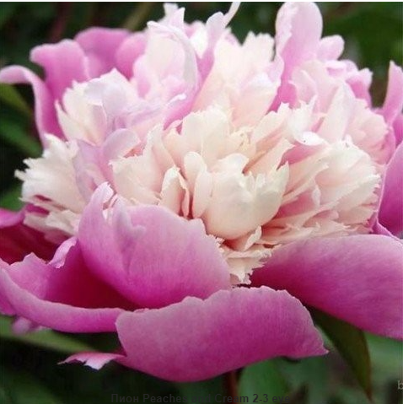
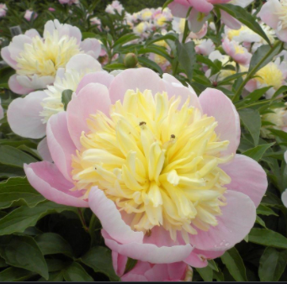
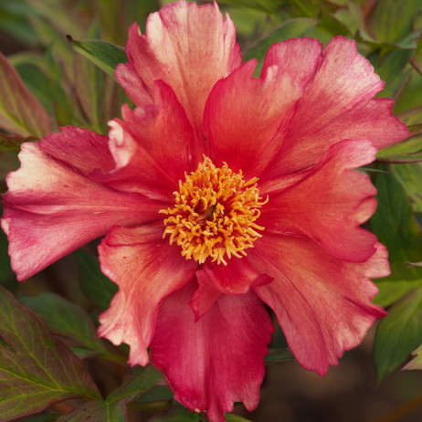
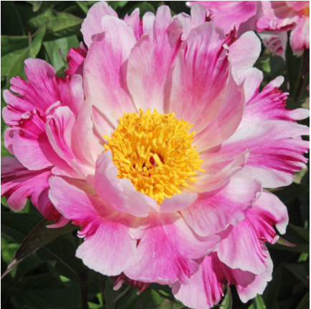

Peaches and Cream | Butter Bowl |  |  | Sonoma Kaleidoscope |  | Pink Luao

Cорт |  | Размер (глазков) | Старая цена | Акционная цена, € | Заказ, шт. (кратно 5 шт) ↓ | Сумма, € | Доступно к заказу, шт
Peaches and Cream |  | 3-5 | 5.90 | 5.00 |  | - € | 35
Butter Bowl |  | 3-5 | 8.38 | 7.27 |  | - € | 55
Sonoma Kaleidoscope ~ ITOH |  | 3-5 | 20.21 | 17.83 |  | - € | 40
Pink Luao |  | 3-5 | 8.69 | 7.53 |  | - € | 50

Группа 6. Задающие настроение: пионы необычных оттенков
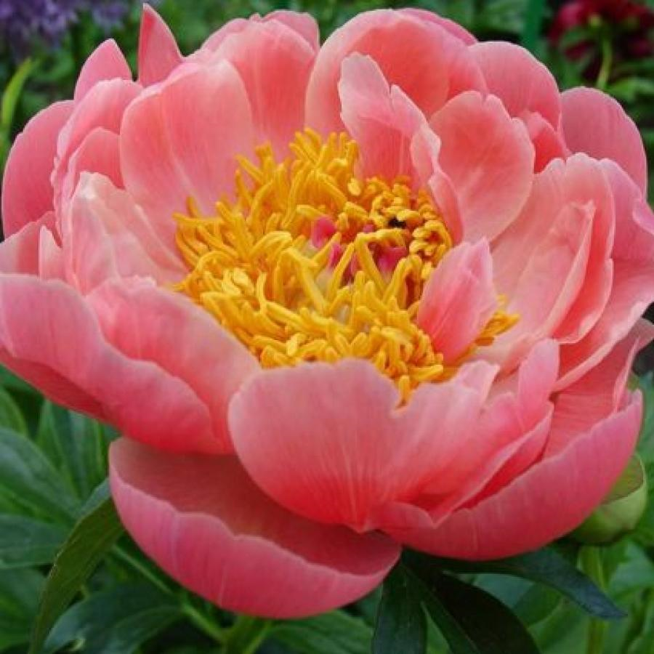
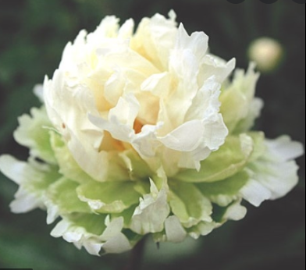
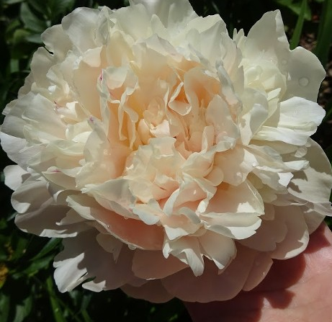

Pink Hawaiian Coral | Green Halo |  |  | Summer Glow |  | Callies Memory

Cорт |  | Размер (глазков) | Старая цена | Акционная цена, € | Заказ, шт. (кратно 5 шт) ↓ | Сумма, € | Доступно к заказу, шт
Pink Hawaiian Coral |  | 3-5 | 4.62 | 4.42 |  | - € | 40
Callies Memory ~ ITOH |  | 3-5 | 15.36 | 12.10 |  | - € | 45
Summer Glow |  | 2-3 | 25.77 | 22.14 |  | - € | >80
Summer Glow |  | 3-5 | 36.11 | 31.03 |  | - € | 5
Green Halo |  | 2-3 | 14.98 | 14.03 |  | - € | 10
Green Halo |  | 3-5 | 17.59 | 16.42 |  | - € | 15

Группа 7. Компактные и интересные: пионы патио и японской формы
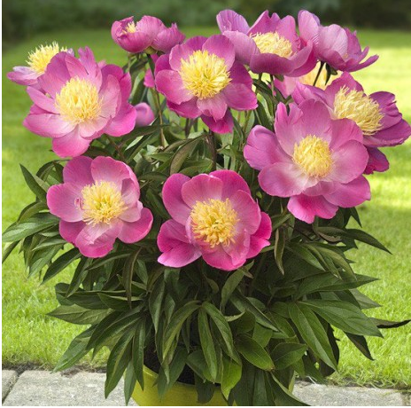
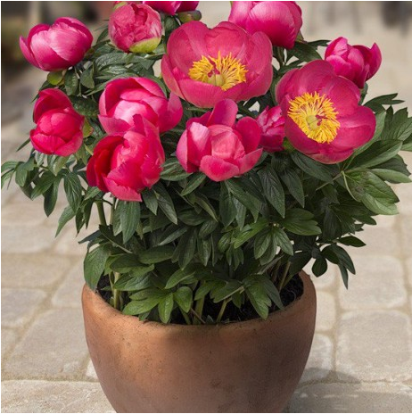
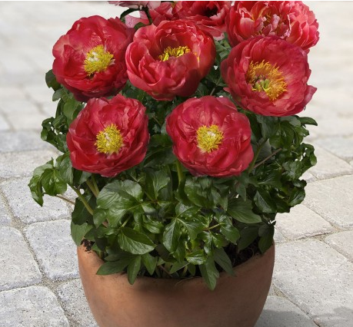
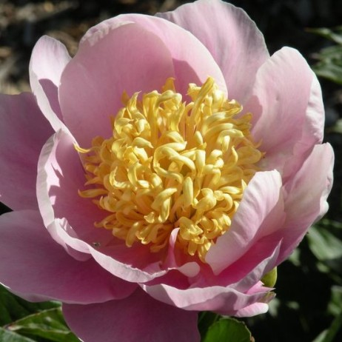

Patio Peony Kiev | Patio Peony Oslo |  |  | Patio Peony Moscow |  | Garden Lace

Cорт |  | Размер (глазков) | Старая цена | Акционная цена, € | Заказ, шт. (кратно 5 шт) ↓ | Сумма, € | Доступно к заказу, шт
Patio Peony Kiev |  | 3-5 | 4.62 | 4.06 |  | - € | 5
Patio Peony Oslo |  | 3-5 | 4.62 | 4.06 |  | - € | 30
Patio Peony Moscow |  | 2-3 | 3.5 | 3.32 |  | - € | 10
Garden Lace |  | 3-5 | 5.98 | 5.56 |  | - € | 15

Дополнительный ассортимент

Cорт |  | Размер (глазков) | Цена, € |  | Заказ, шт. (кратно 5 шт) ↓ | Сумма, € | Доступно к заказу, шт
America |  | 2-3 | 7.25 |  |  | - € | 5
Bouquet Perfect |  | 2-3 | 3.21 |  |  | - € | 25
Cora Stubbs |  | 3-5 | 5.5 |  |  | - € | 10
Dinner Plate |  | 2-3 | 5.92 |  |  | - € | 20
Flame |  | 3-5 | 4.25 |  |  | - € | 10
Gay Paree |  | 3-5 | 5.21 |  |  | - € | 5
Glory Hallelujah |  | 3-5 | 9.81 |  |  | - € | 10
Kansas |  | 3-5 | 3.18 |  |  | - € | 10
Madame Calot |  | 3-5 | 4.02 |  |  | - € | 10
Pink Hawaiian Coral |  | 2-3 | 3.5 |  |  | - € | 10
Sarah Bernhardt |  | 3-5 | 2.92 |  |  | - € | 40
Sweet Sixteen |  | 2-3 | 6.8 |  |  | - € | 30

Итого: |  |  |  |  | 0 | - €

zakaz@plantmarket.ru
www.plantmarket.ru

